Sheet1
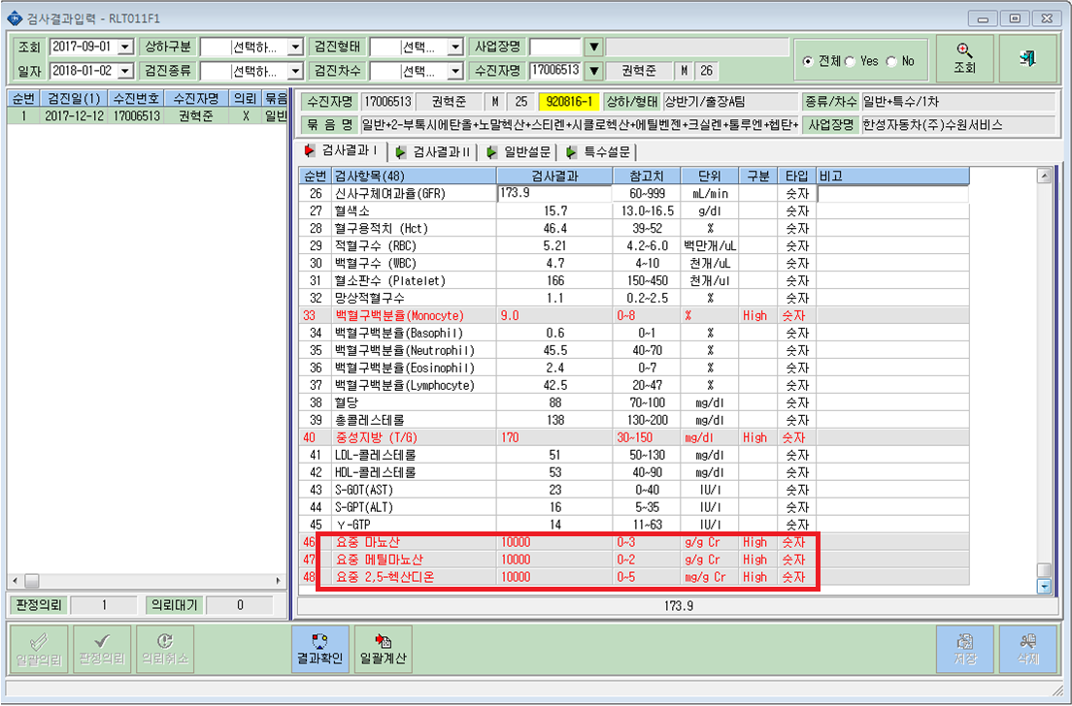

소변검사 미실시하신 분입니다.
결과입력창에서 10000입력시에
사업장결과지에서 미실시로 출력되게끔 해주세요.

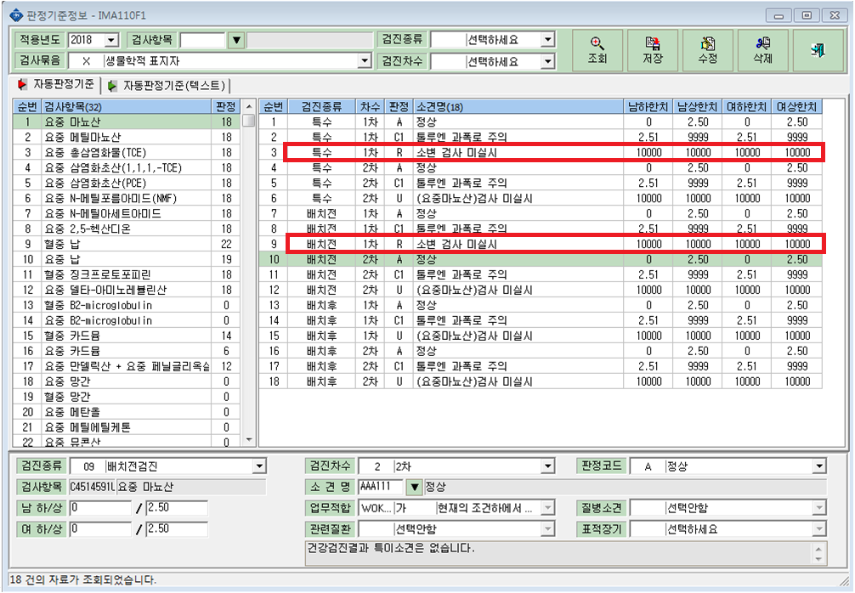

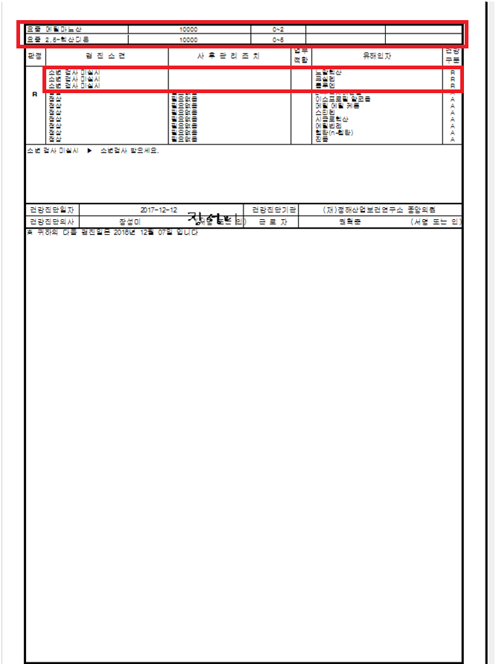
판정은 미실시로 나오나 검사 결과에 10000이 찍혀있습니다.
10000 -> 미실시 로 나오게끔 해주세요.

